VK_MOB
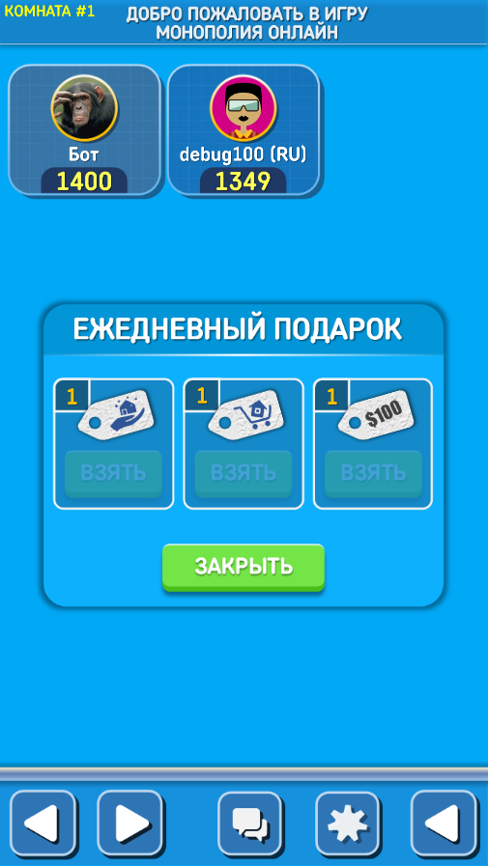
pref_snd_msc_front

Добро пожаловать в ИГРУ МОНОПОЛИЯ ОНЛАЙН
Комната #3
контейнер
здесь мои аватар
имя игрока
1245
контейнер
$ 546
имя игрока
1535
здесь
аватар
соперника
контейнер
$546

0:30
контейнер

контейнер главного экрана


Суммарный капитал

7
8
9
10
11
12
контейнер-блок для ячеек


Уровень
Рента
Город без домов
Город с 1 домом
Город с 2 домами
Город с 3 домами
Город с 4 домами
Город с отелем
Чикаго
контейнер
2$
5$
5$
5$
5$
5$
ПРОДАТЬ
КУПИТЬ
КУПОН

контейнер-блок для карточек игроков
6
АУКЦИОН
Чикаго
контейнер
350$
информация
13
ОБМЕН АКТИВАМИ
ОТДАТЬ
ПОЛУЧИТЬ
контейнер
ЗАКРЫТЬ
инфо
инфо
city
100$
city
100$
100$
ОТПРАВИТЬ
информация
КАЗИНО
контейнер
ЗАКРЫТЬ
КРУТИТЬ
Карточки игроков

5
Домов в банке: 23
14
контейнер

4
15

16
3
Дуэль онлайн

сообщения
игровые сообщения
2
17


1
18

контейнер
ЛИДЕРЫ
ИГРАТЬ
ПРАВИЛА
19
0
23
22
21
20

контейнер
контейнер
3
3

контейнер для чата
КАЗИНО

имя игрока
1852
здесь
аватар
соперника
контейнер
ПРИГЛАСИТЬ
фидбэк
фидбэки

СТАРТ
+200$

контейнер
ИДЕТ ИГРА
имя игрока
1545
здесь
аватар
соперника
имя игрока
1654
здесь
аватар
соперника

ЖДИТЕ ОТВЕТ...

ВЫХОД

контейнер-блок для сообщений

ON
сообщения
ОТПРАВИТЬ СООБЩЕНИЕ

OFF

контейнер
здесь
аватар
соперника
игры
1455
ВЕРНУТЬ
ФОТО
ИЗМЕНИТЬ
ИМЯ
СОХРАНИТЬ
ФОТО
ЗВУКИ
МУЗЫКА
НАСТРОЙКИ
$100
КУПОНЫ
5
6
7
8
5
6
7
Николай Иванович
5
6
7
-5%
-10%
информация

КУПОНЫ
контейнер
ИСПОЛЬЗОВАТЬ
информация
x10
x10
x10

1
2
3
4
5
6
7
8
9
0
<
Й
Ц
У
К
Е
Н
Г
Ш
Щ
З
Х
Ъ
Ф
Ы
В
А
П
Р
О
Л
Д
Ж
Э
!
Я
Ч
С
М
И
Т
Ь
Б
Ю
)
?
ЗАКРЫТЬ
_
ОТПРАВИТЬ
,
(
EN

common
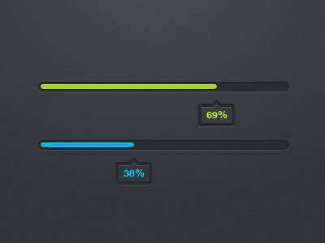
общий код
ЛЕНТА
СОХРАНИТЬ

Лист1
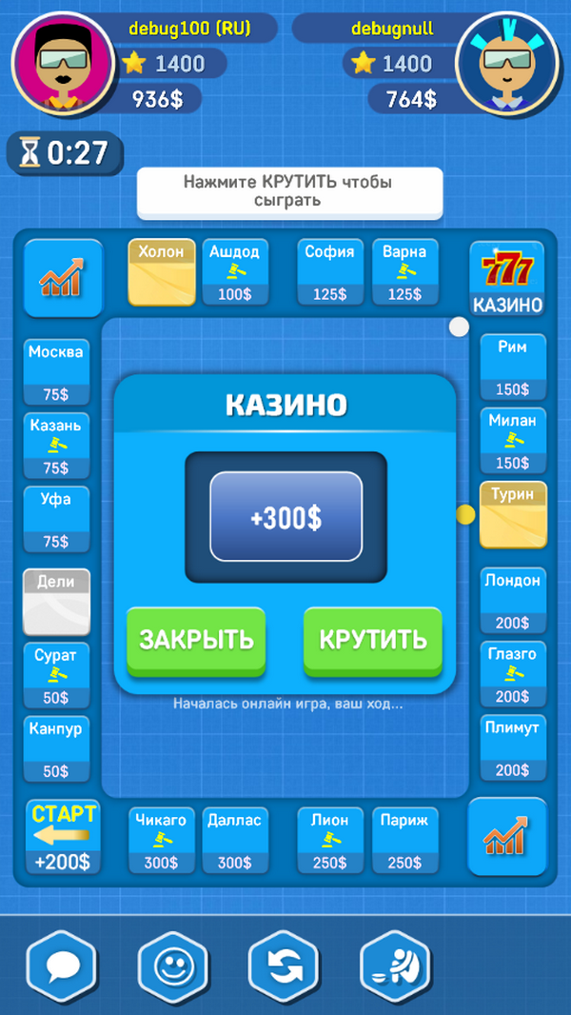
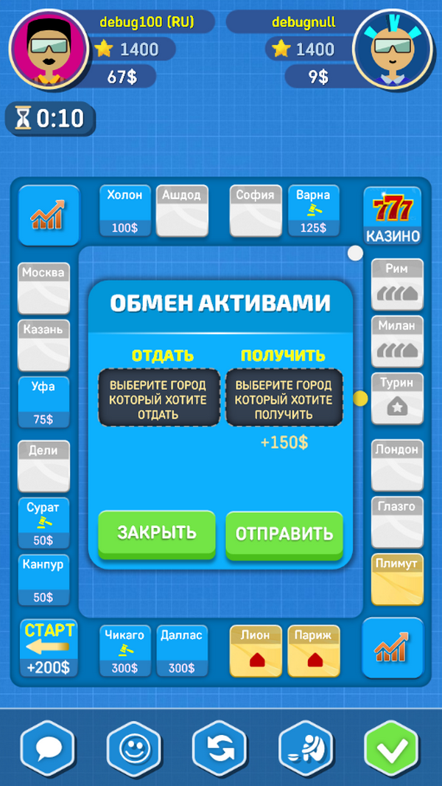
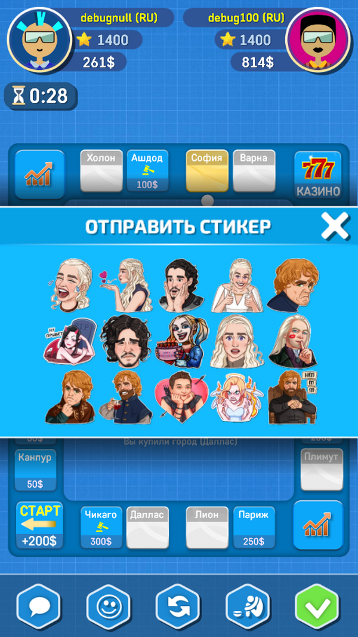
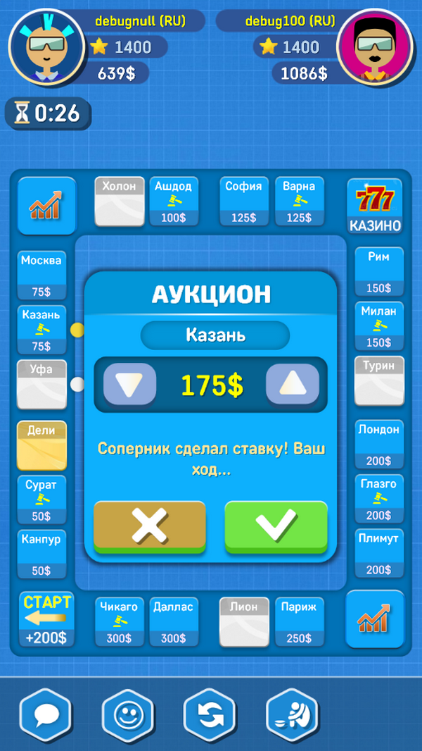
РЕАЛЬНЫЙ ОНЛАЙН
НИКАКИХ ЗОМБИ
МОНОПОЛИЯ
деньги, удача, стратегия
классика которая
всегда с тобой
НАСТОЯЩАЯ МОНОПОЛИЯ
НА ДВОИХ

Лист2
контейнер

